スポンサー公告
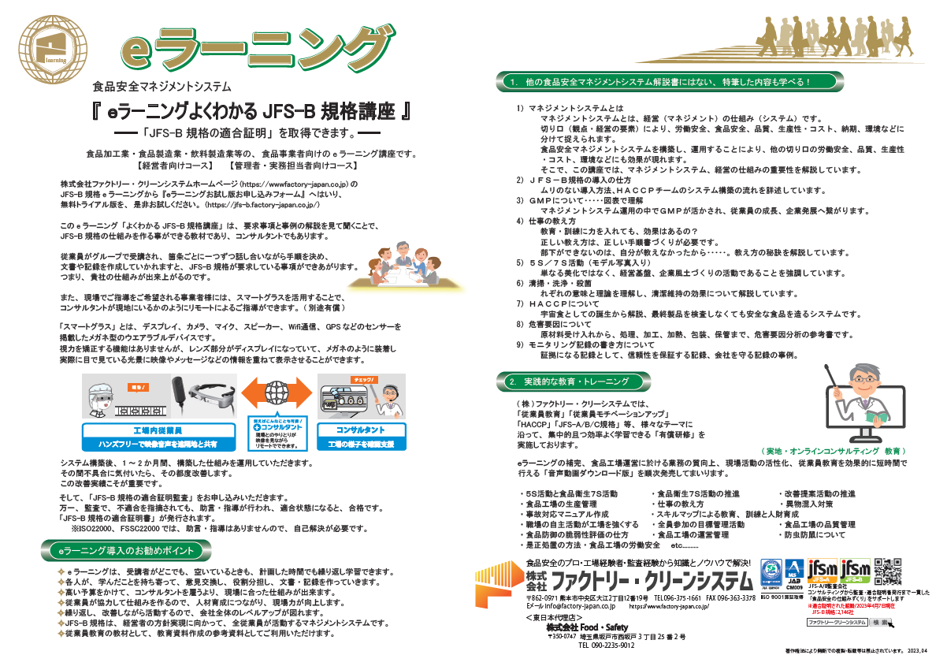

17 ノロウイルス関連情報

ノロウイルス指数平年同等 散発事故発生 |  |  |  |  |  |  |  | 出典:東京都感染症情報センター
 |  |  |  |  |  |  |  | （最近５年間の週値の比較）
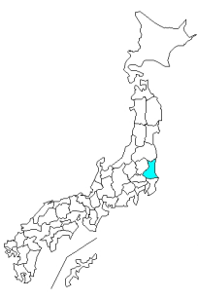
東京都は レベル 2 全国平均 (レベル2) 4.96

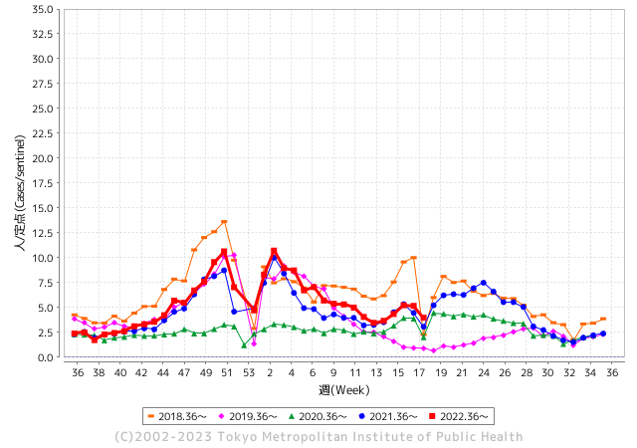
散発事故事例の報告例年より一ヵ月早く、終息が遅れている

 |  |  |  |  |  |  |  |  |  |  |  | レベル5

 |  |  |  |  |  |  |  |  |  |  |  | レベル4

 |  |  |  |  |  |  |  |  |  |  |  | レベル3

 |  |  |  |  |  |  |  |  |  |  |  | レベル2
GⅡ 16週 1例 |  |  |  |  | GⅡ 17週 0例 |  |  |  |  |  |  | レベル1
地方衛生研究所情報 |  |  | 傾向 |  | 出典：地方衛生研究所ネットワーク
★各地でノロウイルスが流行しています |  |  |  |  |  |  |  | http://idsc.tokyo-eiken.go.jp/diseases/gastro/gastro/
 |  |  |  | 流行警報 | 警戒警報
 | 2023-05-14 |  | 低散発 | 定点観測値 |  | ▲:減少 | 今週のニュース（Noroｖｉｒｕｓ） (5/1-5/14)
都道府県名 | 流行 ☆増加 ★減少☆★1つで約1ポイント |  |  | 2023/16週 | 2023/17週 | 対前週 | 大量発症事故（業種／内容） 今週 , 色抜き(先週) |  |  |  | ニュースソース | 日時
北海道 | ★ |  |  | 2.97 | 2.81 | ▲ 0.16 | 小樽市保健所は２４日、市内の保育所に通う園児と職員１２人が嘔吐（おうと）や下痢など感染性胃腸炎とみられる症状を訴え、このうち６人からノロウイルスを検出したと発表した。１８～２４日にかけて発症し、重症者はおらず、全員が回復に向かっているという。 |  |  |  | 北海道新聞 | 2023-04-24 | 北海道
青森県 | ★ |  |  | 2.83 | 2.65 | ▲ 0.18 |  |  |  |  |  |  | 青森県
岩手県 | ☆ |  |  | 4.21 | 4.56 | 0.35 | 圏内の教育・保育施設で(園児85人・職員30人)で、ノロウイルスによる感染性胃腸炎が集団発生した。21日～24日に園児16人と職員1人に嘔吐や下痢などの症状があった。 |  |  |  | 岩手日日新聞 | 2023-04-26 | 岩手県
宮城県 | ☆ |  |  | 3.56 | 4.36 | 0.80 |  |  |  |  |  |  | 宮城県
秋田県 | ★ |  |  | 2.74 | 2 | ▲ 0.74 |  |  |  |  |  |  | 秋田県
山形県 | ★ |  |  | 3 | 2.86 | ▲ 0.14 |  |  |  |  |  |  | 山形県
福島県 | ☆ |  |  | 3.04 | 3.16 | 0.12 |  |  |  |  |  |  | 福島県
茨城県 | ☆ |  |  | 2.75 | 3.05 | 0.30 |  |  |  |  |  |  | 茨城県
栃木県 | ☆ |  |  | 2.33 | 2.56 | 0.23 | 鹿沼市にある県西健康福祉センター管内の認定こども園で複数の園児や職員に嘔吐や下痢の症状があり、１日に１２人の検体を検査した結果、７人からノロウイルスが検出されました。 |  |  |  | 栃木テレビ | 1955-03-01 | 栃木県
群馬県 | ☆ |  |  | 3.59 | 4.44 | 0.85 |  |  |  |  |  |  | 群馬県
埼玉県 | ★ |  |  | 5.69 | 5.27 | ▲ 0.42 |  |  |  |  |  |  | 埼玉県
千葉県 | ☆ |  |  | 3.55 | 3.66 | 0.11 |  |  |  |  |  |  | 千葉県
東京都 | ★ |  |  | 5.23 | 5.16 | ▲ 0.07 |  |  |  |  |  |  | 東京都
神奈川県 | ★ |  |  | 3.63 | 3.51 | ▲ 0.12 |  |  |  |  |  |  | 神奈川県
新潟県 | ★ |  |  | 5.19 | 5.11 | ▲ 0.08 |  |  |  |  |  |  | 新潟県
富山県 | ☆☆☆ |  |  | 9.41 | 12.14 | 2.73 |  |  |  |  |  |  | 富山県
石川県 | ★★ |  |  | 12.52 | 10.34 | ▲ 2.18 |  |  |  |  |  |  | 石川県
福井県 | ☆ |  |  | 5.13 | 6.35 | 1.22 |  |  |  |  |  |  | 福井県
山梨県 | ☆ |  |  | 2.58 | 3.54 | 0.96 |  |  |  |  |  |  | 山梨県
長野県 | ☆ |  |  | 5.26 | 5.6 | 0.34 | 上田保健所は上田市内の仕出し弁当屋を食中毒の原因施設と断定し、当該施設の営業者に対し令和5年4月27日から令和5年4月29日まで、3日間の営業停止を命じました。患者は、4月19日から4月20日にかけて当該施設で調理し、提供された仕出し弁当を喫食した10グループ71名中の9グループ20名で、環境保全研究所が行った検査により、患者便及び調理従事者便からノロウイルスが検出されました。 |  |  |  | 長野県公表 | 2023-04-27 | 長野県
岐阜県 | ★ |  |  | 5.04 | 4.75 | ▲ 0.29 |  |  |  |  |  |  | 岐阜県
静岡県 | ★ |  |  | 4.64 | 4.51 | ▲ 0.13 |  |  |  |  |  |  | 静岡県
愛知県 | ★ |  |  | 5.63 | 5.42 | ▲ 0.21 |  |  |  |  |  |  | 愛知県
三重県 | ☆ |  |  | 5.02 | 5.47 | 0.45 |  |  |  |  |  |  | 三重県
滋賀県 | ☆☆ |  |  | 2.92 | 4.86 | 1.94 |  |  |  |  |  |  | 滋賀県
京都府 | ☆ |  |  | 4.64 | 4.74 | 0.10 |  |  |  |  |  |  | 京都府
大阪府 | ★ |  |  | 6.11 | 5.78 | ▲ 0.33 |  |  |  |  |  |  | 大阪府
兵庫県 | ★ |  |  | 6.77 | 6.27 | ▲ 0.50 | 神戸市は９日、北区鳴子３の介護付き有料老人ホーム「神戸ゆうゆうの里」の入所者２４人が、下痢や腹痛などの症状を訴えたと明らかにした。一部の患者の便から「ウェルシュ菌」が検出されるなどしたため、市は食中毒と判断し、１１日までの３日間、厨房（ちゅうぼう）での食事提供の中止を命じた。 |  |  |  | 神戸新聞 | 2023-05-09 | 兵庫県
奈良県 | ★ |  |  | 5.76 | 5.71 | ▲ 0.05 | 橿原市の住民から「店舗を利用後に複数名食中毒様症状 を呈している」旨の連絡が中和保健所にありました。 中和保健所が調査したところ、４月２２日（土）に職場の元同僚ら６名で利用したグループの内５名が２４日（月）午前４時を初発として嘔吐、下痢等の症状を呈し、うち３名が医療機関を受診していることが判明しました。 |  |  |  | 奈良県公表 | 2023-04-24 | 奈良県
和歌山県 | ☆ |  |  | 5.13 | 6.43 | 1.30 | 県は2日、橋本市立橋本小学校（児童数約250人）で1～6年生の児童20人が4月19日から28日にかけて嘔吐（おうと）や下痢などの症状を訴え、県環境衛生研究センターの検査でこのうち3人からノロウイルスが検出されたと発表した。感染はいずれも軽症で、全員快方に向かっているという。 同校はピークとなった12人の新規発症者… |  |  |  | 毎日新聞 | 2023-05-12 | 和歌山県
鳥取県 | ★ |  |  | 10.11 | 9.42 | ▲ 0.69 |  |  |  |  |  |  | 鳥取県
島根県 | ★★ |  |  | 7.35 | 5.04 | ▲ 2.31 |  |  |  |  |  |  | 島根県
岡山県 | ☆☆ |  |  | 4.28 | 5.67 | 1.39 |  |  |  |  |  |  | 岡山県
広島県 | ★ |  |  | 4.54 | 3.88 | ▲ 0.66 |  |  |  |  |  |  | 広島県
山口県 | ☆ |  |  | 3.93 | 4.67 | 0.74 |  |  |  |  |  |  | 山口県
徳島県 | ★ |  |  | 5.7 | 4.7 | ▲ 1.00 |  |  |  |  |  |  | 徳島県
香川県 | ☆ |  |  | 5.82 | 6.5 | 0.68 |  |  |  |  |  |  | 香川県
愛媛県 | ★ |  |  | 7.62 | 6.54 | ▲ 1.08 |  |  |  |  |  |  | 愛媛県
高知県 | ★ |  |  | 2.33 | 2 | ▲ 0.33 |  |  |  |  |  |  | 高知県
福岡県 | ★ |  |  | 5.96 | 5.82 | ▲ 0.14 |  |  |  |  |  |  | 福岡県
佐賀県 | ★ |  |  | 4.48 | 4.35 | ▲ 0.13 |  |  |  |  |  |  | 佐賀県
長崎県 | ★ |  |  | 3.07 | 3 | ▲ 0.07 |  |  |  |  |  |  | 長崎県
熊本県 | ★ |  |  | 4.79 | 4.24 | ▲ 0.55 |  |  |  |  |  |  | 熊本県
大分県 | ☆ |  |  | 11.56 | 12.56 | 1.00 |  |  |  |  |  |  | 大分県
宮崎県 | ☆ |  |  | 9.86 | 10.34 | 0.48 | 食中毒が発生したのは延岡市の飲食店、居酒屋大将です。 宮崎県によりますと、今月20日と21日にこの飲食店を利用した延岡市と門川町の合わせて140人のうち41人がおう吐や下痢などの症状を訴えたということです。 検査の結果、患者と従業員の便からノロウイルスが検出されました。 |  |  |  | 宮崎放送 | 2023-04-27 | 宮崎県
鹿児島県 | ★ |  |  | 7.34 | 6.75 | ▲ 0.59 |  |  |  |  |  |  | 鹿児島県
沖縄県 | ☆ |  |  | 2.44 | 3.5 | 1.06 |  |  |  |  |  |  | 沖縄県
全国 | ★ |  |  | 4.97 | 4.96 | ▲ 0.01
 |  |  |  |  |  |  |  |  |  |  | 3 | 4
 |  |  |  | 今週 |  |  | 管理レベル「2」
 |  | 先週に比べて全国平均は |  |  |  | 4.96 | ：先週より | ▲ 0.01
 |  | 東京都は |  |  |  | 5.16 | ：先週より | ▲ 0.07
 |  | 最高指数は |  |  | 大分県 | 12.56 | 全国で10.00を超える都道府県数は |  | 4ヶ所 | 増減 | 1

2 | 9-10月、4月以降 施設の所在市町村で流行・ 食中毒が報告される 定点観測値が5.00前後 |  |  |  |  | 【情報共有】 週間・情報収集/情報は毎週確認する 【常設】 嘔吐物処理セットの配備 【体調管理】従業員の健康状況を徹底し、不良者は調理・加工ラインより外す

17 衛生訓話
毎週 ひとつ 覚えていきましょう
今週のお題(絆創膏は会社で指定されたものを使う)
なぜ 会社で支給された絆創膏以外を使ってはいけないのか？
↓ 職場の先輩は以下のことを理解して わかり易く 指導しましょう ↓


 | 手に傷があったら、絆創膏やテープでカバーしないと、
 | 黄色ブドウ球菌(化膿菌)で製造食品が汚染されます。
 | しっかり絆創膏でガードし、更に手袋を装着します。

 | 絆創膏は必ず取れてしまうものと意識してください。
 | 絆創膏を異物混入原因と考えると、混入場所が施設内か
 | 施設外からの物かを特定できることは大変重要です。

施設で使う絆創膏は、会社で決めた指定品だけを使用させましょう。
例えば社名入り絆創膏
金属探知機に反応する絆創膏
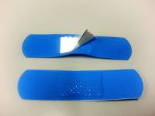
専用ブルー仕立ての絆創膏


１Ｆ用

２Ｆ用

必要な備品です、工場(施設内で使用しているもの)と施設外で使用されているものが、 識別できることが対策上 重要です。 また、認定されたものであれば、離脱した場所、工程、作業者を特定して、改善対策を必ず実施しましょう。

17 感染症統計
届出感染症 第三類 腸管出血性大腸菌 |  |  |  |  |  |  |  |  |  |  |  |  |  | 届出感染症 第三類 細菌性赤痢菌
全国 報告数推移 医療機関からの届出数 |  |  |  |  |  |  |  |  |  |  |  |  |  | 全国 報告数推移 届出患者数（人）
 | 1月 | 2月 | 3月 | 4月 | 5月 | 6月 | 7月 | 8月 | 9月 | 10月 | 11月 | 12月 | 合計 |  | 1月 | 2月 | 3月 | 4月 | 5月 | 6月 | 7月 | 8月 | 9月 | 10月 | 11月 | 12月 | 合計
12-21年月平均 | 68 | 56 | 67 | 103 | 169 | 405 | 615 | 875 | 565 | 364 | 207 | 135 | 3,640 | 12-21年月平均 | 8 | 9 | 13 | 7 | 9 | 9 | 8 | 12 | 10 | 20 | 12 | 12 | 131
 |  |  |  |  | 今週 |  |  |  |  |  |  |  |  |  |  |  |  |  | 今週
 |  |  |  |  | 0 |  |  |  |  |  |  |  |  |  |  |  |  |  | 0
2023年 | 82 | 62 | 99 | 109 | 0 |  |  |  |  |  |  |  |  | 2023年 | 1 | 1 | 5 | 2 | 0
2022年 | 81 | 39 | 72 | 89 | 258 | 416 | 554 | 568 | 578 | 337 | 169 | 168 | 3,329 | 2022年 | 0 | 5 | 4 | 1 | 1 | 1 | 1 | 1 | 0 | 0 | 0 | 2 | 16
2021年 | 81 | 48 | 71 | 128 | 171 | 350 | 569 | 553 | 458 | 306 | 220 | 229 | 3,184 | 2021年 | 1 | 2 | 1 | 0 | 0 | 0 | 1 | 1 | 0 | 1 | 0 | 0 | 7
2020年 | 112 | 85 | 60 | 97 | 95 | 305 | 544 | 449 | 475 | 505 | 219 | 98 | 3,044 | 2020年 | 16 | 1 | 19 | 3 | 13 | 1 | 2 | 2 | 0 | 24 | 4 | 2 | 87
2019年 | 84 | 100 | 77 | 80 | 236 | 438 | 631 | 752 | 523 | 427 | 253 | 136 | 3,737 | 2019年 | 7 | 7 | 13 | 3 | 8 | 11 | 5 | 11 | 9 | 9 | 20 | 37 | 140
2018年10月3日、山梨県内の宿坊を利用した2グループ42名が赤痢にかかりました。使用水や従事者からは赤痢菌が検出されておらず現在のところ感染源は不明です。
2018年 | 41 | 44 | 67 | 103 | 311 | 415 | 539 | 1,165 | 534 | 297 | 205 | 92 | 3,813 | 2018年 | 9 | 22 | 18 | 9 | 21 | 14 | 6 | 13 | 7 | 81 | 31 | 37 | 268
埼玉県と群馬県の総菜店で販売されたポテトサラダを食べた人が腸管出血性大腸菌O157に感染した、という集団食中毒に関するニュースが2017年8月21日以降、新聞やテレビで取り上げられました。
2017年 | 57 | 35 | 95 | 112 | 131 | 340 | 483 | 1339 | 614 | 349 | 236 | 68 | 3,859 | 2017年 | 19 | 12 | 8 | 12 | 7 | 15 | 16 | 12 | 16 | 6 | 12 | 6 | 141
2016年 | 68 | 42 | 44 | 75 | 135 | 448 | 507 | 808 | 795 | 313 | 246 | 143 | 3,624 | 2016年 | 9 | 16 | 12 | 6 | 7 | 14 | 9 | 14 | 9 | 9 | 8 | 7 | 120
2011年8月に外食チェーン店が原因とされた赤痢菌Shigella sonneiの広域集団感染事例が青森県、宮城県、山形県、福島県において発生した。本事例は、それとほぼ同時期に発生しておりその関連性が強く疑われた事例である。
※2023年 第18週（5/1～5/7） 現在 |  |  |  |  |  |  |  |  |  |  |  |  |  | ※2023年 第18週（5/1～5/7） 現在
*発行予定は2022年11月7日（月）です。 |  |  |  |  |  |  |  |  |  |  |  |  |  | *発行予定は2022年11月7日（月）です。
 | 腸管出血性大腸菌 |  | 非常に少ない |  |  |  |  |  |  |  |  |  |  |  | 赤痢 | 非常に少ない
Ｈ２９／８月は非常に多かった

腸管出血性大腸菌
 | 2023年 | 2022年 | 2021年 | 2020年 | 2019年 | 2018年 | 2017年 | 2016年 | 2015年
 | 82 | 81 | 81 | 112 | 84 | 41 | 57 | 68
 | 62 | 39 | 48 | 85 | 100 | 44 | 35 | 42
 | 99 | 72 | 71 | 60 | 77 | 67 | 95 | 44
 | 109 | 89 | 128 | 97 | 80 | 103 | 112 | 75
 | 0 | 258 | 171 | 95 | 236 | 311 | 131 | 135
 |  | 416 | 350 | 305 | 438 | 415 | 340 | 448
 |  | 554 | 569 | 544 | 631 | 539 | 483 | 507
 |  | 568 | 553 | 449 | 752 | 1,165 | 1,339 | 808
 |  | 578 | 458 | 475 | 523 | 534 | 614 | 795
 |  | 337 | 306 | 505 | 427 | 297 | 349 | 313
 |  | 169 | 220 | 219 | 253 | 205 | 236 | 246
 |  | 168 | 229 | 98 | 136 | 92 | 68 | 143
細菌性赤痢菌
 | 2023年 | 2022年 | 2021年 | 2020年 | 2019年 | 2018年 | 2017年 | 2016年
 | 1 | 0 | 1 | 16 | 7 | 9 | 19 | 9
 | 1 | 5 | 2 | 1 | 7 | 22 | 12 | 16
 | 5 | 4 | 1 | 19 | 13 | 18 | 8 | 12
 | 2 | 1 | 0 | 3 | 3 | 9 | 12 | 6
 | 0 | 1 | 0 | 13 | 8 | 21 | 7 | 7
 |  | 1 | 0 | 1 | 11 | 14 | 15 | 14
 |  | 1 | 1 | 2 | 5 | 6 | 16 | 9
 |  | 1 | 1 | 2 | 11 | 13 | 12 | 14
 |  | 0 | 0 | 0 | 9 | 7 | 16 | 9
 |  | 0 | 1 | 24 | 9 | 81 | 6 | 9
 |  | 0 | 0 | 4 | 20 | 31 | 12 | 8
 |  | 2 | 0 | 2 | 37 | 37 | 6 | 7

※2023年 第11週（3/13～3/19） 現在

 |  |  |  |  |  |  |  |  |  |  |  |  |  |  | 腸管系感染症は新型コロナウイルス予防の手洗い、手指消毒で
 |  |  |  |  |  |  |  |  |  |  |  |  |  |  | 圧倒的に感染防御できている

